Datos
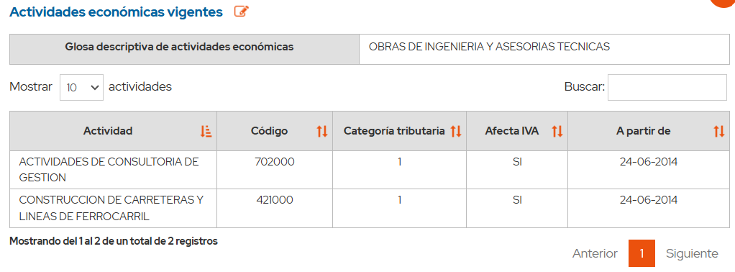
 | Revisión de Impuestos Mensuales

Mes:
Año: | 2025
PT: | F29

Sociedad:
RUT:
Dirección:
Comuna:
Giro:
Representante Legal:

Check List (C)
 | 77.790.420-5 | Godrej.202
 | Analisis | Estatus | Comentarios

A. | Libro de ventas

1. | Hemos cotejado los montos del libro de ventas del sistema (SAP) vs el libro de ventas descargado de la página del SII (RCV) |  | No tenemos acceso a la fecha

2. | Hemos revisado mediante procedimiento sustantivo, las notas de créditos emitidas durante el periodo en revisión. |  | Se valido?

3. | Hemos determinado la base imponible sobre la cual se debe aplicar la tasa de "PPMO".

4. | Hemos cotejado la cantidad y tipo de documentos en ambos libros comparados (SAP vs RCV)

5. | Hemos ingresado en el registro el cambio de sujeto

B. | Libro de compras

1. | Hemos cotejado los montos del libro de compras del sistema (SAP) vs el libro de compras descargado de la página del SII (RCV).

2. | Hemos consultado y verificado junto a la administración, las compras de activo fijo y supermercado, junto con el detalle de las facturas asociadas a compañías de "Seguro".

 | a. En atención a lo anterior, hemos modificado en la página del SII las facturas asociadas a "Seguros de vida complementario". | SI | SI
 | b. existen facturas que deban ser calificadas como "activo fijo" durante este periodo. |  | Esto consultar, podriamos hacer comparativo con balance
 | c. No existen compras en "supermercados" durante este periodo. |  | NO
 | d. Compra internacional

3. Ingresar DIN en el RCV | Ingresar DIN en el RCV

4. | Hemos revisado el concepto de las notas de créditos recibidas.

C. | Otras retenciones

 | La administración nos ha proporcionado, la siguiente información:

 | a. Monto de retención de IUSC -Nadia Huitranan | OK | Confirmo Nadia

 | b. Monto retenido por boletas de honorarios - Marcela Rodriguez. | OK | Falta enviar correo

 | c. Monto de retención por prestamos solidario del estado - Nadia Huitranan | OK

 | c. Confirmar el Libro de Honorarios que tiene la sociedad

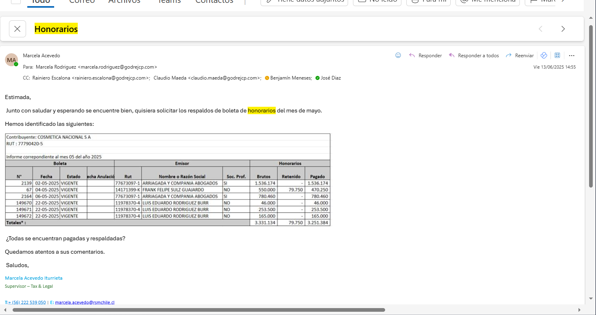
D. | El preliminar actualizado con la nueva clasificación

DIN
RUT | NOMBRE / RAZON SOCIAL | FORM. | FOLIO | FECHA PAGO | VCTO | TOTAL PAGADO | Tipo de cambio | IVA | AD VALOREM | Total | EXENTO | NETO | IVA | TOTAL
77359441-4 | ACE AQUATEC SPA | 15 | 1150124542 | 2025-07-10 | 2025-07-18 | 27,277,128 | 930.67 | 29,309.13 | - | 29,309.13 | - | 143,563,832 | 27,277,128 | 170,840,960
 |  |  |  |  |  |  |  | - | - | - | - | - | - | -

 |  |  |  |  |  |  |  |  |  |  | 0 | 143563832 | 27277128 | 170840960
 |  |  |  |  |  |  |  |  |  |  | 0 | 0 | 0 | 0

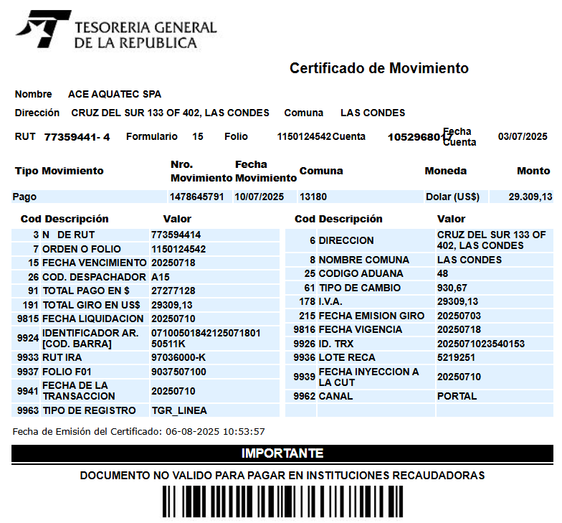

 |  |  |  |  |  | T/C | 930.67 |  |  |  |  |  |  |  | T/C
 |  |  |  |  |  | IVA | 29309.13 |  |  |  |  |  |  |  | IVA
 |  |  |  |  |  | AD-VALOREM |  |  |  |  |  |  |  |  | AD-VALOREM

Boletas de Honorarios
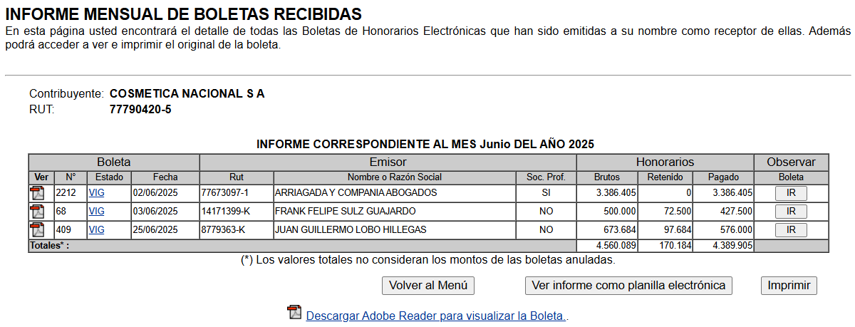
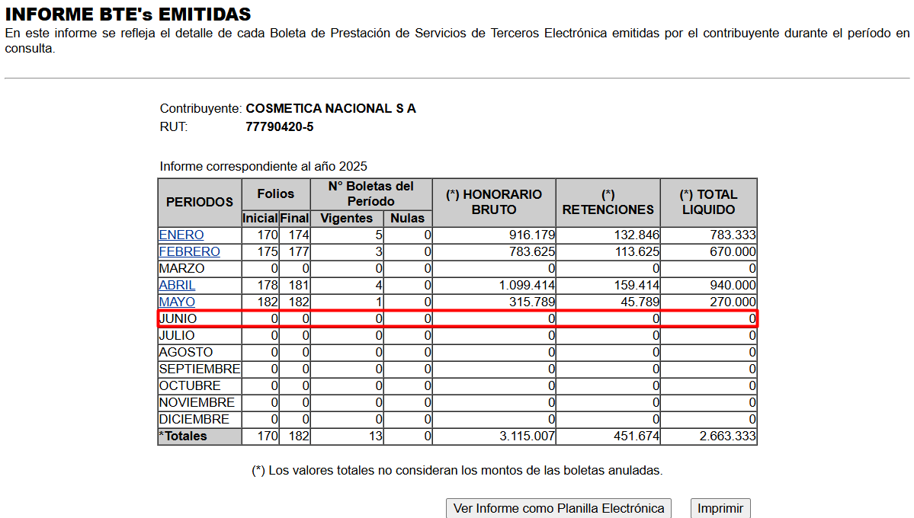
Contribuyente: COSMETICA NACIONAL S A
RUT : 77790420-5

Informe correpondiente al mes 05 del año 2025
Boleta |  |  |  | Emisor |  |  | Honorarios
N° | Fecha | Estado | Fecha Anulación | Rut | Nombre o Razón Social | Soc. Prof. | Brutos | Retenido | Pagado | % Retención | Ret 3%
2212 | 2025-06-02 | VIGENTE |  | 77673097-1 | ARRIAGADA Y COMPANIA ABOGADOS | SI | 3,386,405 | - | 3,386,405 | - | -
68 | 2025-06-03 | VIGENTE |  | 14171399-K | FRANK FELIPE SULZ GUAJARDO | NO | 500,000 | 72,500 | 427,500 | 72,500 | -
409 | 2025-06-25 | VIGENTE |  | 8779363-K | JUAN GUILLERMO LOBO HILLEGAS | NO | 673,684 | 97,684 | 576,000 | 97,684 | -
Totales* : |  |  |  |  |  |  | 4,560,089 | 170,184 | 4,389,905 | 170,184 | -
(*) Los valores totales no consideran los montos de las boletas anuladas.

F.29 mes anterior
 |  | Consulta Integral

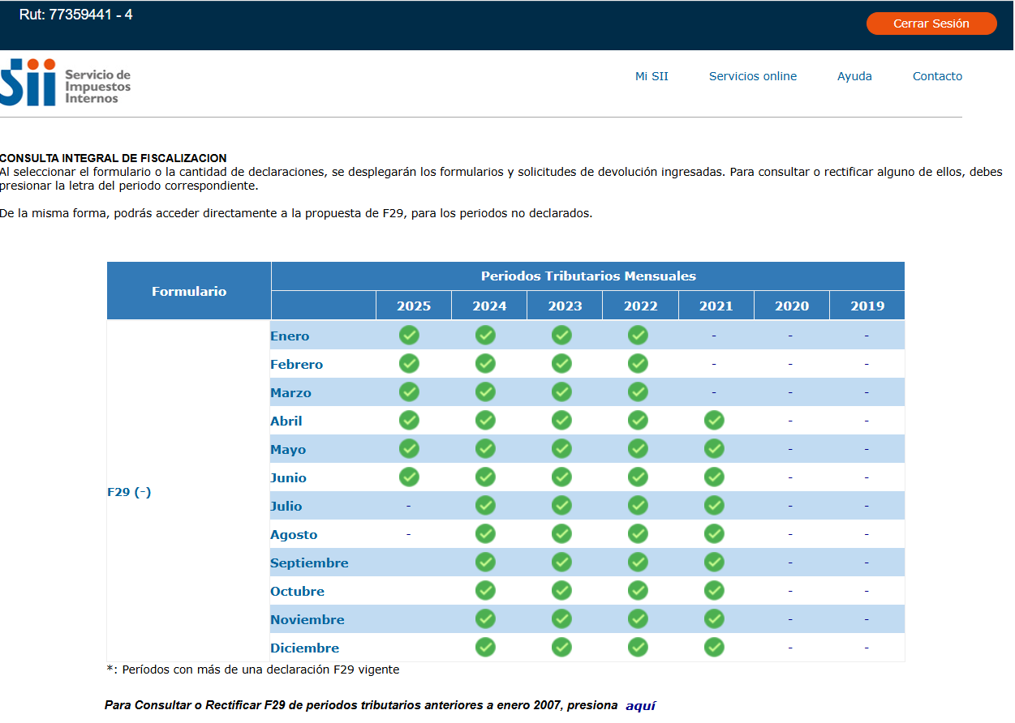

Cod 77 | 55,825,129

